상품제안서
호접란 사각접시2p-6인치 | 상품코드: S41007

 |  | 02-713-8555 | www.synergygift.co.kr
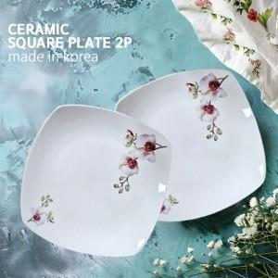

【상세/제작정보】 | 제 품 명 : 호접란 사각접시2p-6인치<br>구 성 : 2p<br>사 이 즈 : 가로14.8cm*세로14.8*높이1.7cm(대각선지름16.5cm)<br>재 질 : 도자기<br>원 산 지 : 대한민국

【인쇄/포장옵션】 | / 손잡이케이스

【공급단가】 | 수량
*VAT별도 | 단가

【상품 URL】 | https://www.synergygift.co.kr:443/src/goods_detail.php?gdno=41007

